Sheet1
LAPORAN HARIAN
TANGGAL : 6 11 2024
PT. OLEAN PERMATA TELEMATIKA
ALMAT : jln cendrawasih no 73

No | Team | Kegiatan | Status | Keterangan
1 | *rivai | perbaikan cctv dishub | selesai | *perbaikan perempatan klegen arah mt hariono
 | *malik |  |  | tukar poort di poe dengan yang lain

 |  |  |  | sudah online

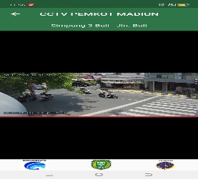
 |  |  |  | sudah online
 |  |  |  | ganti kabel lan +=

 |  |  |  | *perempatan jalan bali arah bali ganti kabel lan
 |  |  |  | karena yang lama putus ditengaah2
 |  | *mau perbaikan cctv counting |  | box panel apil dikunci tidak punya kuncinya
 |  | jl cokro aminoto
 |  | * ekstrack dan pengelompokan | belum | masih sebagian belum semuanya
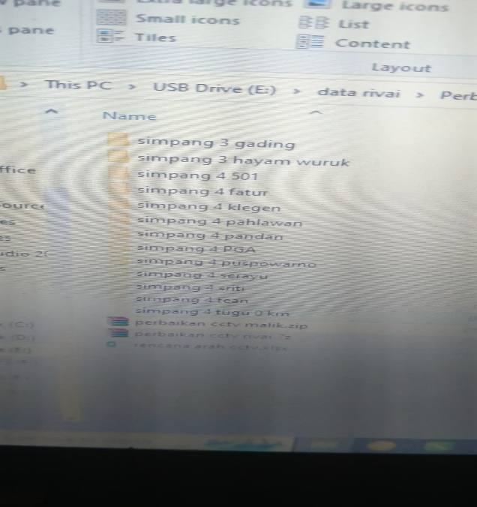
 |  | rencana panempatan cctv | selesai

2 | *agung | terkait kominfo
 | * romadon |  |  | perbaikan kabe; lendong di jln bali dll

3 | anton | * rekap cctv counting | proses
 |  | * perbaikan ap reka tiron

4 | dimas | muter kota pendekar
 |  | 11 tempat

